初级HTML
HTML 简介
 | 什么是 HTML？（结构）
 |  | HTML 指的是超文本标记语言 (Hyper Text Markup Language)
 |  | HTML 使用标记标签来描述网页
 |  | Web 浏览器的作用是读取 HTML 文档，并以网页的形式显示出它们。浏览器不会显示 HTML 标签，而是使用标签来解释页面的内容：

 |  |  | <html>
 |  |  | <body>
 |  |  |  | <h1>My First Heading</h1>
 |  |  |  | <p>My first paragraph.</p>
 |  |  | </body>
 |  |  | </html>
 | HTML的发展历程

 | HTML，XHTML，DHTML的区别

HTML标签
 | HTML元素构成
 |  | 开始标签 |  |  |  | 元素内容 |  | 结束标签
 |  | <p> |  |  |  | This is a paragraph |  | </p>
 |  | <a href="default.htm" > |  |  |  | This is a link |  | </a>
 |  | <br />

 | 结构行标签
 | <html></html>
 | <head></head>
 | <body></body>

 | 空的 HTML 元素
 |  | 没有内容的 HTML 元素被称为空元素。空元素是在开始标签中关闭的。
 |  |  | <br>
 |  | 在 XHTML、XML 以及未来版本的 HTML 中，所有元素都必须被关闭。
 |  | 在开始标签中添加斜杠，比如 <br />，是关闭空元素的正确方法，HTML、XHTML 和 XML 都接受这种方式。
 |  |  | <br /> 推荐

 |  | 红字标识 : HTML5 中的新标签。
 |  | 标签 |  |  |  | 描述
 |  | <!--...--> |  |  |  | 定义注释。
 |  | <a> |  |  |  | 定义锚。
 |  | <audio> |  |  |  | 定义声音内容。
 |  | <body> |  |  |  | 定义文档的主体。
 |  | <br> |  |  |  | 定义简单的折行。
 |  | <button> |  |  |  | 定义按钮 (push button)。
 |  | <canvas> |  |  |  | 定义图形。
 |  | <caption> |  |  |  | 定义表格标题。
 |  | <div> |  |  |  | 定义文档中的节。
 |  | <form> |  |  |  | 定义供用户输入的 HTML 表单。
 |  | <h1> to <h6> |  |  |  | 定义 HTML 标题。
 |  | <head> |  |  |  | 定义关于文档的信息。
 |  | <html> |  |  |  | 定义 HTML 文档。
 |  | <img> |  |  |  | 定义图像。
 |  | <input> |  |  |  | 定义输入控件。
 |  | <label> |  |  |  | 定义 input 元素的标注。
 |  | <li> |  |  |  | 定义列表的项目。
 |  | <meta> |  |  |  | 定义关于 HTML 文档的元信息。
 |  | <option> |  |  |  | 定义选择列表中的选项。
 |  | <p> |  |  |  | 定义段落。
 |  | <script> |  |  |  | 定义客户端脚本。
 |  | <select> |  |  |  | 定义选择列表（下拉列表）。
 |  | <span> |  |  |  | 定义文档中的节。
 |  | <style> |  |  |  | 定义文档的样式信息。
 |  | <table> |  |  |  | 定义表格。
 |  | <tbody> |  |  |  | 定义表格中的主体内容。
 |  | <td> |  |  |  | 定义表格中的单元。
 |  | <textarea> |  |  |  | 定义多行的文本输入控件。
 |  | <tfoot> |  |  |  | 定义表格中的表注内容（脚注）。
 |  | <th> |  |  |  | 定义表格中的表头单元格。
 |  | <thead> |  |  |  | 定义表格中的表头内容。
 |  | <tr> |  |  |  | 定义表格中的行。
 |  | <ul> |  |  |  | 定义无序列表。
 |  | <video> |  |  |  | 定义视频。

 |  | 参考链接： | http://www.w3school.com.cn/tags/html_ref_byfunc.asp

HTML属性
 | 例子
 |  | <h1 align="center">

 | 特点
 |  | 属性和属性值对大小写不敏感
 |  | 属性值应该始终被包括在引号内。双引号/单引号
 |  |  | 特殊情况：name='Bill "HelloWorld" Gates'

 | 全局属性（可用于任何 HTML 元素。）
 |  | 属性 |  |  |  | 描述
 |  | accesskey |  |  |  | 规定激活元素的快捷键。
 |  | class |  |  |  | 规定元素的一个或多个类名（引用样式表中的类）。
 |  | data-* |  |  |  | 用于存储页面或应用程序的私有定制数据。
 |  | id |  |  |  | 规定元素的唯一 id。
 |  | style |  |  |  | 规定元素的行内 CSS 样式。

 |  | 参考链接： | http://www.w3school.com.cn/tags/html_ref_standardattributes.asp

HTML事件属性

 |  | 属性
 |  | onload |  |  |  | 页面结束加载之后触发。
 |  | onresize |  |  |  | 当浏览器窗口被调整大小时触发。

 | Form 事件
 |  | 属性 |  |  |  | 描述
 |  | onblur |  |  |  | 元素失去焦点时运行的脚本。
 |  | onchange |  |  |  | 在元素值被改变时运行的脚本。
 |  | onfocus |  |  |  | 当元素失去焦点时运行的脚本。
 |  | onsubmit |  |  |  | 在提交表单时触发。

 | Keyboard 事件
 |  | 属性 |  |  |  | 描述
 |  | onkeydown |  |  |  | 在用户按下按键时触发。
 |  | onkeypress |  |  |  | 在用户敲击按钮时触发。
 |  | onkeyup |  |  |  | 当用户释放按键时触发。

 | Mouse 事件
 |  | 属性 |  |  |  | 描述
 |  | onclick |  |  |  | 元素上发生鼠标点击时触发。
 |  | ondblclick |  |  |  | 元素上发生鼠标双击时触发。
 |  | onmousedown |  |  |  | 当元素上按下鼠标按钮时触发。
 |  | onmousemove |  |  |  | 当鼠标指针移动到元素上时触发。
 |  | onmouseout |  |  |  | 当鼠标指针移出元素时触发。
 |  | onmouseover |  |  |  | 当鼠标指针移动到元素上时触发。
 |  | onmouseup |  |  |  | 当在元素上释放鼠标按钮时触发。
 |  | onscroll |  |  |  | 当元素滚动条被滚动时运行的脚本。

 |  | 参考链接： | http://www.w3school.com.cn/tags/html_ref_eventattributes.asp

HTML注释
 | <!-- This is a comment -->

构成一个网页必不可少的元素和标签。
 | DOCTYPE |  | 用来定义文档类型
 |  |  | <!DOCTYPE html>

 | html |  | 用来包含整个HTML文档
 |  |  | <html></html>
 |  | head |  | 用来包含Meta信息，引入的样式文件和脚本文件
 |  |  | meta
 |  |  |  | name⇔content |  | 通常用于SEO
 |  |  |  |  |  | keywords，description，author，robots

 |  |  |  | http-equiv⇔content |  |  | 将配置信息写入Http Header，浏览器读取信息后作出相应处理
 |  |  |  |  |  |  | Expires(期限)，Pragma(cache模式)，Refresh(刷新)，Set-Cookie(cookie设定)，Window-target(显示窗口的设定)，content-Type(显示字符集的设定)

 |  |  | link | 用来引入外部CSS样式
 |  |  |  | <link rel="stylesheet" type="text/css" href="../css/sample.css">
 |  |  |  | 用来定义网页标签的图标
 |  |  |  | <link rel="shortcut icon" href="/images/favicon.ico" type="image/x-icon">

 |  |  | script | 用来引入Javascript
 |  |  |  | <script src="../js/sample.js" type="text/javascript"></script>

 |  |  | style | 用来定义内部样式
 |  |  |  | <style type="text/css">
 |  |  |  |  | .dp-xml .cdata { color: #ff1493; }
 |  |  |  | </style>

 |  | body |  | 用来包含网页表示的主体，即浏览器窗口中的内容
 |  |  | 绝大多数的HTML Tag使用在Body中

HTML5
 | 原则
 |  | 新特性应该基于 HTML、CSS、DOM 以及 JavaScript。
 |  | 减少对外部插件的需求（比如 Flash） |  |  |  | 自身提供了audio，vedio标签来支持视频音频的表现
 |  | 更优秀的错误处理 |  |  |  | 针对表单的check可以在Form标签中引入JS函数进行check，而且很多标签的语义中带有check逻辑
 |  |  |  |  |  | 或参见 | 获取用户地理位置信息并处理错误信息
 |  | 更多取代脚本的标记 |  |  |  | 原来有Javascript来实现的功能被整合到HTML的标签中。
 |  | HTML5 应该独立于设备 |  |  |  | 将BOM统一定义，消除浏览器间的个性差异
 |  | 开发进程应对公众透明

 | 主要的特性
 |  | 用于绘画的画布标签，Canvas
 |  | 用于媒介播放的的vedio，audio标签
 |  | 本地离线存储的支持，localStorage，sessionStorage
 |  | 新的元素， article、footer、header、nav、section
 |  | 新的Form表单控件，calendar、date、time、email、url、search

HTML5的具体变化

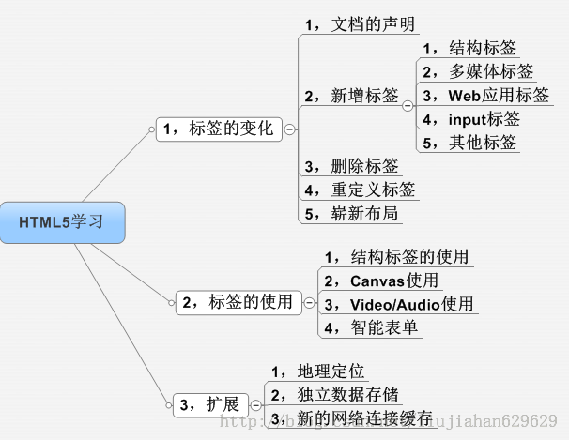

表单的使用方法
 | 使用标签
 |  | 标签 |  |  |  | 描述
 |  | <form> |  |  |  | 定义供用户输入的表单
 |  | <input> |  |  |  | 定义输入域
 |  | <textarea> |  |  |  | 定义文本域 (一个多行的输入控件)
 |  | <label> |  |  |  | 定义一个控制的标签
 |  | <fieldset> |  |  |  | 定义域
 |  | <legend> |  |  |  | 定义域的标题
 |  | <select> |  |  |  | 定义一个选择列表
 |  | <optgroup> |  |  |  | 定义选项组
 |  | <option> |  |  |  | 定义下拉列表中的选项
 |  | <button> |  |  |  | 定义一个按钮

 | input标签
 |  | 属性 |  | 值 |  | 描述
 |  | alt |  | text |  | 定义图像输入的替代文本。
 |  | autocomplete |  | on |  | 规定是否使用输入字段的自动完成功能。
 |  |  |  | off
 |  | autofocus |  | autofocus |  | 规定输入字段在页面加载时是否获得焦点。
 |  | checked |  | checked |  | 规定此 input 元素首次加载时应当被选中。
 |  | disabled |  | disabled |  | 当 input 元素加载时禁用此元素。
 |  | form |  | formname |  | 规定输入字段所属的一个或多个表单。
 |  | formaction |  | URL |  | 覆盖表单的 action 属性。
 |  |  |  |  |  | （适用于 type="submit" 和 type="image"）
 |  | formenctype |  | 见注释 |  | 覆盖表单的 enctype 属性。
 |  |  |  |  |  | （适用于 type="submit" 和 type="image"）
 |  | formmethod |  | get |  | 覆盖表单的 method 属性。
 |  |  |  | post |  | （适用于 type="submit" 和 type="image"）
 |  | formnovalidate |  | formnovalidate |  | 覆盖表单的 novalidate 属性。
 |  |  |  |  |  | 如果使用该属性，则提交表单时不进行验证。
 |  | list |  | datalist-id |  | 引用包含输入字段的预定义选项的 datalist 。
 |  | max |  | number |  | 规定输入字段的最大值。
 |  |  |  | date |  | 请与 "min" 属性配合使用，来创建合法值的范围。
 |  | maxlength |  | number |  | 规定输入字段中的字符的最大长度。
 |  | min |  | number |  | 规定输入字段的最小值。
 |  |  |  | date |  | 请与 "max" 属性配合使用，来创建合法值的范围。
 |  | multiple |  | multiple |  | 如果使用该属性，则允许一个以上的值。
 |  | name |  | field_name |  | 定义 input 元素的名称。
 |  | pattern |  | regexp_pattern |  | 规定输入字段的值的模式或格式。
 |  |  |  |  |  | 例如 pattern="[0-9]" 表示输入值必须是 0 与 9 之间的数字。
 |  | placeholder |  | text |  | 规定帮助用户填写输入字段的提示。
 |  | readonly |  | readonly |  | 规定输入字段为只读。
 |  | required |  | required |  | 指示输入字段的值是必需的。
 |  | size |  | number_of_char |  | 定义输入字段的宽度。
 |  | src |  | URL |  | 定义以提交按钮形式显示的图像的 URL。
 |  | step |  | number |  | 规定输入字的的合法数字间隔。
 |  | type |  | button |  | 按钮
 |  |  |  | checkbox |  | 复选框
 |  |  |  | file |  | 文件
 |  |  |  | hidden |  | 隐藏项目
 |  |  |  | image |  | 图片
 |  |  |  | password |  | 密码
 |  |  |  | radio |  | 单选框
 |  |  |  | reset |  | 重置按钮
 |  |  |  | submit |  | 提交按钮
 |  |  |  | text |  | 文本框
 |  | value |  | value |  | 规定 input 元素的值。

 | from标签
 |  | 属性 |  | 值 |  | 描述
 |  | action |  | URL |  | 规定当提交表单时向何处发送表单数据。
 |  | autocomplete |  | on |  | 规定是否启用表单的自动完成功能。
 |  |  |  | off
 |  | method |  | get |  | 规定用于发送 form-data 的 HTTP 方法。
 |  |  |  | post
 |  | name |  | form_name |  | 规定表单的名称。
 |  | novalidate |  | novalidate |  | 如果使用该属性，则提交表单时不进行验证。

Table表格
 | table |  | 定义表格
 |  | 属性：
 |  | border |  | 定义表格的边线
 |  | cellsapcing |  | 定义表格单元格之间的距离
 |  | cellpadding |  | 定义表格单元格内部边线与内容的距离
 |  | border-collapse:collapse/separate |  |  |  | 用于定义相邻表格是否合并边线
 | caption |  | 定义表格标题
 | tr |  | 定义一行
 | th |  | 定义一列（标题部分）
 | td |  | 定义一列（内容部分）
 |  | rowspan | 用于定义行的合并
 |  | colspan | 用于定义列的合并
 | thead |  | 可选，用来定义表格head部分，定义语义
 | tbody |  | 可选，用来定义表格body部分，定义语义
 | tfoot |  | 可选，用来定义表格foot部分，定义语义

HTML5的新特性
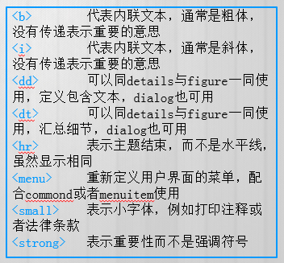
HTML5带来的变化
 | 参考文章
 |  | HTML5 标签变化一 |  | http://blog.csdn.net/liujiahan629629/article/details/40512075
 |  | HTML5 标签变化二 |  | http://blog.csdn.net/liujiahan629629/article/details/40512197

1-1
 | 文档的声明 |  | <!doctype html>

1-2-1 | 新增的结构标签
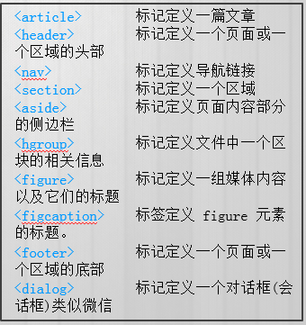

 |  |  | 未应用HTML5 风格 |  | HTML5 风格
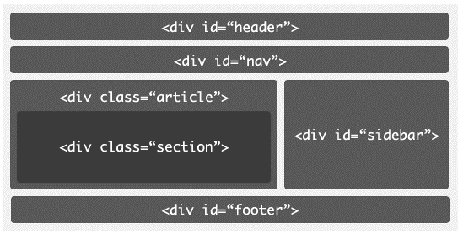
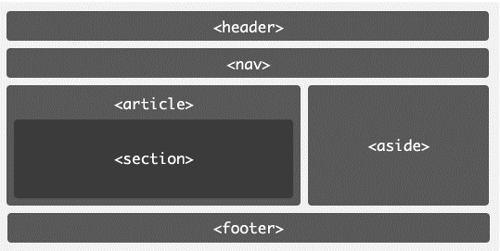

1-2-2 | 新增的媒体标签
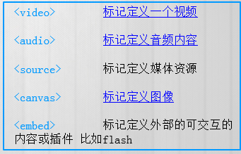

1-2-3 | web应用标签
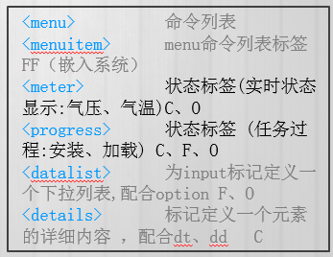

1-2-4 | Form标签(自带校验功能)
 |  | email | 必须输入email
 |  | url | 必须输入url地址
 |  | number | 必须输入数值
 |  | range | 必须输入一定范围内数值
 |  | Date Pickers（日期选择器） | 拥有多个可供选取日期和时间的新输入类型：
 |  | date | 选取日、月、年
 |  | month | 选取月、年
 |  | week | 选取周和年
 |  | time | 选取时间（小时和分钟）
 |  | datetime | 选取时间、日、月、年（UTC 时间）
 |  | datetime-local | 选取时间、日、月、年（本地时间）
 |  | search | 用于搜索域，域显示为常规的文本域。
 |  | color | 选取颜色

 |  | 参考 | HTML5增强型表单详解

1-2-5 | 其他标签
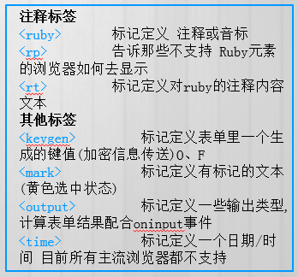

1-3 | 删除的标签

1-4 | 重新定义的标签

HTML5增强型表单详解
在之前的HTML表单标签中，对于一些功能支持的不够好，比如：文本框提示信息（之前只能通过js和input的事件结合处理）、表单校验、日期选择控件、颜色选择控件、范围控件、进度条、标签跨表单等功能。当然这些东西我们都可以直接通过js和dom元素配合实现这些通用的功能。这些功能或者是标签都已经大量的使用在了现代的Web应用中，而这些公共性的东西在早期的HTML标准没有直接的标准支持，而在HTML5中，新标准直接把这些常用的基本的功能直接加入的新的表单标签中，真正把表单功能异常的强大，那就跟我走一下HTML5智能表单之旅吧!

由于最新版本的Opera浏览器对新型表单支持的最为完美,所以建议本blog或者以下示例请在Opera浏览器上打开.

HTML5新增加表单标签
新的标准中添加了很多输入型控件，比如：Number、URL、Email、Range、Color等。而他们都是以 input标签的type属性出场，那下面我一一简单介绍一下。[以下所有的例子请用Opera浏览器浏览]

1）只能输入数字的Number类型input标签
Html代码为:<input type="number" name="demoNumber" min="1" max="100" step="2"/>
运行效果:

注:此标签其实就是普通的input标签,只不过是type类型指向了number,标识当前标签接受数字类型输入.另外添加了四个属性.
name:属性大家很熟悉了用来标识表单提交时的key值
min:是表单标签新增加的属性标识当前输入框输入的最小值
max:那就是最大值了
step：是步长的意思，也就是在点击增大或者减小的时候的增加减少的步长
小结：min，max，step是表单标签中添加的新的属性。另外就是type又增加了一个新的number类型，接受数字输入。而之前我们要做到这样的效果只能通过js在失去焦点时候判断，控制起来不那么方便，现在一切都那么简单简洁。

2）新型Email类型input标签
Html代码：<input type="email" name="email" placeholder="请输入注册邮箱" />
运行效果：

注：在上面HTML代码中，相对于之前的标签，不同点：type="email"表示当前input标签接受一个邮箱的输入。另外就是：placeholder="请输入注册邮箱" 这个属性的功能，相信你看到此时的效果的时候你会感到非常想兴奋，而在之前实现此提示信息，需要监听一下文本框的blur事件，然后判断是否为空，为空再去给文本框赋值一个灰色的字体提示信息，而现在只需要一个简单属性指定就可以了，浏览器都帮我们实现了。
小结：当表单在提交前，此文本框会自动校验是否符合邮箱的正则表达式，另外placeholder属性带来的提示信息功能太强大了。

3）新型Url类型input标签
这里不再赘述了，跟Email类型input标签类似。只看一效果吧：
Html代码：<input type="url" placeholder="请输入网址" name="url" />
运行效果：

4）新型Tel类型input标签
Html代码：<input type="tel" placeholder="输入电话" name="phone"/>
运行效果：

5）新型range类型input标签
Html代码：<input type="range" min="0" max="50" step="5" name="rangedemo" value="0" />
运行效果：
此类型标签的加入，输入范围内的数据变得非常简单容易，而且非常标准，用户输入可感知体验非常好。另外此标签可以跟表单新增加的Output标签一块使用，达到一个联动的效果。看demo源码：

<form action="" method="POST" id="form1">
<input type="range" min="0" max="50" step="5" name="rangedemo" value="0" />
<output onforminput="value=rangedemo.value">0</output>
</form>

运行效果：

6）新的日期、时间、月份、星期input标签
相信你如果做过相关的Web项目开发，肯定会遇到相关的js日期控件。而一系列版本问题，使用不方便等问题将一去不复返，因为…看下面的标签吧：
Html代码：<input type="date" name="datedemo" />
运行效果：

还有其他的type：month(月) 、time、week、datetime-local、datetime。那赶紧实验一下吧。

7）颜色选择input标签
颜色选择器实现起来还是有点困难的，而现在一切都变得那么简单。且看代码：
Html代码：<input type="color"/>
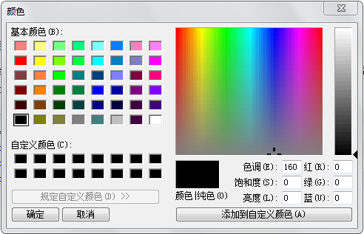
运行效果：

8）input标签自动完成功能
如果您有一定的开发经验的话，肯定做过相关的自动完成或者输入提示功能。那这将不再那么复杂，简单几个标签就自动实现此功能，请看如下demo：

<input type="text" autocomplete="on" name="demoAutoComplete" list="autoNames" />
<datalist id="autoNames">
<option value="飞龙天惊" ></option>
<option value="厚德IT" ></option>
运行效果：

HTML5 Form input Tag新增属性
1）autofocus属性
demo：<input type="text" autofocus="autofocus"/> 此属性可以设置当前页面中input标签加载完毕后获得焦点。
2）max,min,step 都是跟数字相关。
3）placeholder 提示信息属性
4）multiple 用于文件上传控件，设置此属性后，允许上传多个文件。
5）校验属性：设置了required 属性后预示着当前文本框在提交前必须有数据输入，而这一切都是由浏览器自动完成。
这跟使用Jq Validate的时候一样的爽。而且还添加了：pattern正则表达式的校验。
demo：input type="text" autofocus="autofocus" required pattern="\d+" />
6）另外一个比较大的改进就是增加了form属性，也就是说，任何一个标签都可以指定它所属于一个表单，而不是必须在<form></form>进行包裹了。
且看demo：<input type="text" form="demoForm" name="demo"/>

HTML5 Form新增属性
novalidate :规定在提交表单时不应该验证 form 或 input 域。
demo：<form action="" method="POST" novalidate="true"></form>

autocomplete :规定 form 或 input 域应该拥有自动完成功能。

初级CSS
块级元素和行内元素
 | 文档流效果：HTML 元素会按照它们各自在标记中出现的先后顺序，依次从页面上方流向下方。

 | 块级元素：扩张
 |  | 自成一行，自动充满父元素的一行
 |  | 宽度，高度可设定

 | 内联元素：收缩包裹
 |  | 与其他内联元素可以排成一行，直到排在一起的内联元素宽度超过父元素的宽度时换行
 |  | 高度宽度随内容而定，手动设定无效

 | 块级内联元素
 |  | 与其他内联元素可以排成一行，直到排在一起的内联元素宽度超过父元素的宽度时换行
 |  | 宽度，高度可设定

 | 注：当内联元素或内联块级元素排列在一起时，会构成一个line-box。
 | 排列在linebox内的元素默认是按照文字下方对其的。
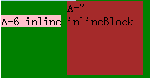

 | 通常的块级元素与内联元素
 |  | 内联元素（行内元素）内联元素(inline element) |  |  |  |  |  | 块元素(block element)
 |  | * a - 锚点 |  |  |  |  |  | * address - 地址
 |  | * abbr - 缩写 |  |  |  |  |  | * blockquote - 块引用
 |  | * acronym - 首字 |  |  |  |  |  | * center - 举中对齐块
 |  | * b - 粗体(不推荐) |  |  |  |  |  | * dir - 目录列表
 |  | * bdo - bidi override |  |  |  |  |  | * div - 常用块级容易，也是css layout的主要标签
 |  | * big - 大字体 |  |  |  |  |  | * dl - 定义列表
 |  | * br - 换行 |  |  |  |  |  | * fieldset - form控制组
 |  | * cite - 引用 |  |  |  |  |  | * form - 交互表单
 |  | * code - 计算机代码(在引用源码的时候需要) |  |  |  |  |  | * h1 - 大标题
 |  | * dfn - 定义字段 |  |  |  |  |  | * h2 - 副标题
 |  | * em - 强调 |  |  |  |  |  | * h3 - 3级标题
 |  | * font - 字体设定(不推荐) |  |  |  |  |  | * h4 - 4级标题
 |  | * i - 斜体 |  |  |  |  |  | * h5 - 5级标题
 |  | * img - 图片 |  |  |  |  |  | * h6 - 6级标题
 |  | * input - 输入框 |  |  |  |  |  | * hr - 水平分隔线
 |  | * kbd - 定义键盘文本 |  |  |  |  |  | * isindex - input prompt
 |  | * label - 表格标签 |  |  |  |  |  | * menu - 菜单列表
 |  | * q - 短引用 |  |  |  |  |  | * noframes - frames可选内容，（对于不支持frame的浏览器显示此区块内容
 |  | * s - 中划线(不推荐) |  |  |  |  |  | * noscript - ）可选脚本内容（对于不支持script的浏览器显示此内容）
 |  | * samp - 定义范例计算机代码 |  |  |  |  |  | * ol - 排序表单
 |  | * select - 项目选择 |  |  |  |  |  | * p - 段落
 |  | * small - 小字体文本 |  |  |  |  |  | * pre - 格式化文本
 |  | * span - 常用内联容器，定义文本内区块 |  |  |  |  |  | * table - 表格
 |  | * strike - 中划线 |  |  |  |  |  | * ul - 非排序列表
 |  | * strong - 粗体强调
 |  | * sub - 下标
 |  | * sup - 上标
 |  | * textarea - 多行文本输入框
 |  | * tt - 电传文本
 |  | * u - 下划线
 |  | * var - 定义变量

DOM 和HTML DOM
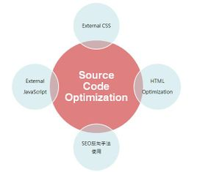

 | 根据W3C DOM规范,DOM是一种与浏览器，平台，语言无关的接口，使得你可以访问页面其他的标准组件。
 | 简单理解，DOM给予web设计师和开发者一个标准的方法，让他们来访问他们站点中的数据、脚本和表现层对象。
 | DOM是以层次结构组织的节点或信息片断的集合。由于它是基于信息层次的，因而 DOM 被认为是基于树或基于对象的。
 | HTML DOM 定义了访问和操作HTML文档的标准方法。
 | HTML DOM 把 HTML 文档呈现为带有元素、属性和文本的树结构（节点树）。

 | 操作HTML的DOM属于HTML DOM，他是DOM的一种，用来模块化映射HTML结构，并可以提供给开发人员来进行操作的一种树形对象。

引入CSS样式
 | 内联样式 | <div style="width:100px;height:200px"></div>
 | 内部样式 | <style> .navContainer{width:100px}</style>
 | 外部样式 | <link href="../sample/abc.css" rel="stylesheet" type="text/css">

 | @import | style1.css中包含如下代码： @import url(css/styles2.css).
 | 要注意的是， @import 指令必须出现在样式表中其他样式之前，否则 @import 引用的样式表不会被加载。

CSS主要内容分类
 | 文本和字体
 |  | 字体
 |  |  | font-familly,font-size,font-weight,font-style, font-variant
 |  | 文本
 |  |  | letter-spacing,word-spacing,line-height
 |  |  | text-indent,text-decoration,text-align，text-transform,vertical-align

 | 选择器
 |  | ID选择器
 |  |  | #abc | id="abc"
 |  | 类选择器
 |  |  | .abc | class="abc"
 |  | 属性选择器
 |  |  | div[name="abc"] |  | <div name="abc" ></div>
 |  |  | = | [target=_blank] |  | 选择 target="_blank" 的所有元素。
 |  |  | ～= | [title~=flower] |  | 选择 title 属性包含单词 "flower" 的所有元素。
 |  |  | |= | [lang|=en] |  | 选择 lang 属性值以 "en" 开头的所有元素。
 |  |  | ^= | a[src^="https"] |  | 选择其 src 属性值以 "https" 开头的每个 <a> 元素。
 |  |  | $= | a[src$=".pdf"] |  | 选择其 src 属性以 ".pdf" 结尾的所有 <a> 元素。
 |  |  | *= | a[src*="abc"] |  | 选择其 src 属性中包含 "abc" 子串的每个 <a> 元素。
 |  | 元素选择器
 |  |  | div | <div ></div>

 |  | 选择器拼接规则
 |  |  | A B | A包含B |  |  |  | 后代选择器
 |  |  | AB | A && B |  |  |  | 并列选择器
 |  |  | A,B | A OR B
 |  |  | A>B | A包含B && B的直接父元素为A |  |  |  | 子元素选择器
 |  |  | A+B | A和B在DOM树中同层 |  |  |  | 相邻兄弟选择器
 |  |  | A~B | 前面有A的B元素

 |  | 伪类-UI伪类
 |  |  | :active | 被选中时
 |  |  | :hover | 鼠标悬停时
 |  |  | :link | 未访问时
 |  |  | :visited | 已访问时
 |  |  | :focus | 获得焦点时
 |  |  | :target | 当元素通过a标签的href被指向时
 |  |  |  | 维基百科大量使用
 |  |  | :lang(n) | 当html标签制定的lang为n的时候
 |  |  | :not(selector) | 不为n时
 |  |  | :root | 选择文档的跟元素
 |  |  | :empty | p:empty | 没有子元素的所有p元素
 |  |  | :enabled | input:enabled
 |  |  | :disabled | input:disabled
 |  |  | :checked | input:checked
 |  |  | ::selection | 选择被用户选取的元素部分。

 |  | 伪类：结构化伪类
 |  |  | :first-child |  | 第一个子元素
 |  |  | :last-child |  | 最后一个子元素
 |  |  | nth-child(n) |  | 第n个子元素
 |  |  | nth-last-child(n) |  | 第n个子元素
 |  |  | :first-letter |  | 第一个字母
 |  |  | :first-line |  | 第一行
 |  |  | :before |  | 所有子元素之前
 |  |  | :after |  | 所有子元素之后

 |  |  | p:first-of-type |  | 选取p为父元素的首元素的所有p元素
 |  |  | p:last-of-type |  | 选取p为父元素的末元素的所有p元素
 |  |  | p:nth-of-type(n) |  | 选取p为父元素的第n个元素为p元素的所有p元素
 |  |  | p:nth-last-of-type(n) |  | 选取p为父元素的第n个元素为p元素的所有p元素
 |  |  | p:only-of-type |  | 选取父元素中只有一个p元素的p元素
 |  |  | p:only-child |  | 选取p为父元素的唯一元素的所有p元素

 |  | 参考
 |  |  | CSS 选择器参考手册 |  | http://www.w3school.com.cn/cssref/css_selectors.asp
 |  |  | CSS学习笔记 |  | http://segmentfault.com/a/1190000002426514

CSS选择器的优先级（进阶篇）
 | 参考资料： | http://segmentfault.com/a/1190000002427029

 | 样式来源
 |  | 浏览器默认样式
 |  | 外部样式表
 |  | 内部样式
 |  | 内联样式

 | 优先级规则
 |  | !important忽视优先级，直接取得最高权限
 |  | 按式样来源:内联 > 内部 > 外部 > 浏览器默认
 |  | 按选择器：ID选择器>类选择器>属性选择器>元素选择器>通用选择器>
 |  |  | ID选择器
 |  |  | 类选择器
 |  |  | 属性选择器
 |  |  | 元素选择器
 |  |  | 通用选择器
 |  | 数量原则：选择器数量越多，优先级越高
 |  | 顺序原则：后加载的样式 > 先加载的样式
 |  | 解释原则：{}内，左面的 > 右面的

 |  | 以上规则，由上而下优先级递减

盒子模型(box-modal)
 | offset/margin/padding/border
 |  |  |  |  |  | top
 |  |  | margin-top
 |  | margin-left |  | border-top |  |  |  |  |  | margin-right
 |  |  | border-left |  | padding-top |  |  |  | border-right
 |  |  |  | padding-left | Content |  |  | padding-right

 | left |  |  |  |  |  |  |  |  |  | right

 |  |  |  |  | padding-bottom
 |  |  |  | border-bottom
 |  |  | margin-bottom
 |  |  |  |  |  | bottom
 | margin/background-color/background-image/border/padding/content

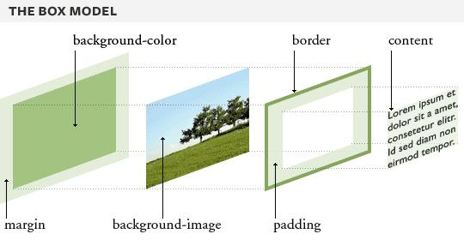

 | margin 和 padding的值设定
 |  | 属性值为4个值时：top, right, bottom, left
 |  | 属性值为3个值时：top, left&right, bottom
 |  | 属性值为2个值时：top&bottom, left&right
 |  | 属性值为1个值时：top&bottom&left&right

 |  | 例子 1 |  |  | 例子 2 |  |  | 例子 3 |  |  | 例子 4
 |  | margin:10px 5px 15px 20px; |  |  | margin:10px 5px 15px; |  |  | margin:10px 5px; |  |  | margin:10px;
 |  | 上外边距是 10px |  |  | 上外边距是 10px |  |  | 上外边距和下外边距是 10px |  |  | 所有 4 个外边距都是 10px
 |  | 右外边距是 5px |  |  | 右外边距和左外边距是 5px |  |  | 右外边距和左外边距是 5px
 |  | 下外边距是 15px |  |  | 下外边距是 15px
 |  | 左外边距是 20px
浮动（float）
 | 用途：
 | 1 | 文字环绕图片
 | 2 | 让块级元素排列表示（div浮动布局）

 | 参考: | http://www.w3school.com.cn/css/css_positioning_floating.asp
 |  | http://www.zhangxinxu.com/wordpress/2010/01/css-float%E6%B5%AE%E5%8A%A8%E7%9A%84%E6%B7%B1%E5%85%A5%E7%A0%94%E7%A9%B6%E3%80%81%E8%AF%A6%E8%A7%A3%E5%8F%8A%E6%8B%93%E5%B1%95%E4%B8%80/

 | 实现方法 | float:left/right

 | 特点： | 浮动的元素可以在父元素中向左上浮动或向右上浮动，直到该元素碰到父元素的边界，或者碰到同样浮动的其他元素。
 |  | 浮动的元素脱离了文档流，虽然浮动的元素有高度，但是浮动元素的父元素的高度为0。
 |  | 浮动的元素内的元素不会侵占其他元素的位置（不会分层显示。）
 |  | 浮动的元素不等高时，可能产生锯齿现象。
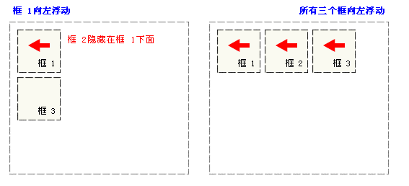
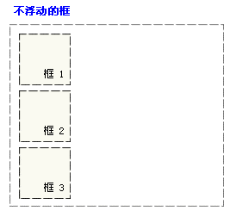

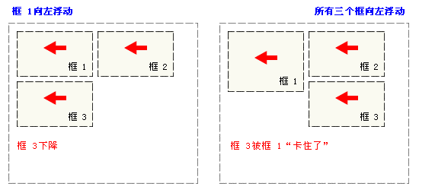

当一个元素浮动后，浮动的元素的整体宽度和超过父元素的宽度时，这个元素会向下浮动。
当向下浮动时，如果元素不等高时，如果遇到高度超过该元素曾经遇到过的元素时，会被阻挡，产生锯齿现象

 | 浮动前：图片和文字按照顺序在现实。 |  |  |  |  |  | 图片浮动后:文字没有被浮动的图片覆盖，而是从浮动的元素后面开始显示。

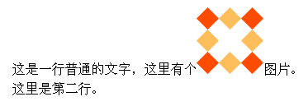

清除浮动（clear）
 | 用途： | 清除浮动带来的塌陷影响
 | 参考: | http://www.w3school.com.cn/css/css_positioning_floating.asp
 | 实现方法 | clear:both/left/right

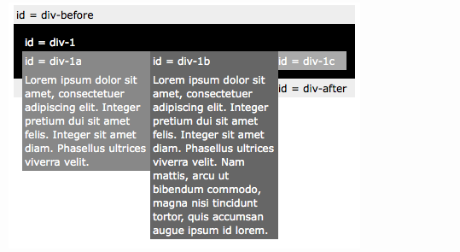

div-1: 父元素
div-1a: float:left
div-1b: float:left
div-1c: 没有浮动

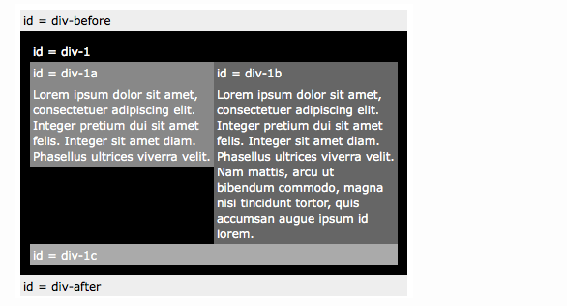

div-1: 父元素
div-1a: float:left
div-1b: float:left
div-1c: clear:both

定位（position:static/absolute/relative/fixed）
 | 用途： | 当元素想参照自己或参照父元素或参照浏览器窗口偏移或固定时。
 | 参考： | http://paranimage.com/css-position-attribute/

 | 特性： | position属性为absolute,relative,fixed时，该元素将根据设定的left，right，top，bottom的值进行偏移。

 | position:static
 |  | 不发生偏移，元素的默认属性

 | position:absolute
 |  | 该元素脱离文档流，相对于最近的设定了position:absolute/relative的父元素进行偏移，
 |  | 如果该元素上面所有节点的父元素都没有设定absolute/relative，那么该元素将相对于浏览器窗口进行偏移。

 | position:relative
 |  | 该元素不脱离文档流，相对于自身没有设定position状态的位置进行偏移。
 |  | 如果设定了position属性而没有指定偏移属性left,right,top,bottom，那么元素将保持原位置不动。

 | position:fixed
 |  | 该元素脱离文档流，如果设定了left,right,top,bottom，那么相对与浏览器窗口发生偏移。

CSS3新特性
 | background
 |  | 背景尺寸 | background-size:
 |  |  |  | 50%：缩放图片，使其填充背景区的一半。
 |  |  |  | 100px 50px：把图片调整到 100 像素宽，50 像素高。
 |  |  |  | cover：拉大图片，使其完全填满背景区；保持宽高比。
 |  |  |  | contain：缩放图片，使其恰好适合背景区；保持宽高比。

 |  | 背景图片 | background-image:url(图片路径/图片文件名);
 |  | 背景位置 | background-position: x y
 |  | 背景重复 | background-repeat: repeat | repeat-x | repeat-y | no-repeat;
 |  |  |  | repeat 默认值，水平和垂直方向都重复，直至填满元素的背景区域为止。
 |  |  |  | repeat-x 水平方向重复。
 |  |  |  | repeat-y 垂直方向重复。
 |  |  |  | no-repeat 任何方向上都不重复（只让背景图片显示一次）。
 |  | 背景粘附 | background-attachment:
 |  |  |  | scroll。背景图片随元素移动。
 |  |  |  | fixed。背景图片不会随元素滚动而移动。

 | border-radius |  | 属性允许您为元素添加圆角边框
 |  | border-radius:2em;
 |  |  | border-top-left-radius:2em;
 |  |  | border-top-right-radius:2em;
 |  |  | border-bottom-right-radius:2em;
 |  |  | border-bottom-left-radius:2em;

 | text-shadow |  | text-shadow: h-shadow v-shadow blur color;
 |  | h-shadow |  |  | 必需。水平阴影的位置。允许负值。
 |  | v-shadow |  |  | 必需。垂直阴影的位置。允许负值。
 |  | blur |  |  | 可选。模糊的距离。
 |  | color |  |  | 可选。阴影的颜色。参阅 CSS 颜色值。

 | box-shadow |  | box-shadow: h-shadow v-shadow blur spread color inset;
 |  | h-shadow |  |  | 必需。水平阴影的位置。允许负值。
 |  | v-shadow |  |  | 必需。垂直阴影的位置。允许负值。
 |  | blur |  |  | 可选。模糊距离。
 |  | spread |  |  | 可选。阴影的尺寸。
 |  | color |  |  | 可选。阴影的颜色。请参阅 CSS 颜色值。
 |  | inset |  |  | 可选。将外部阴影 (outset) 改为内部阴影。

 | transition |  | 简写属性，用于在一个属性中设置四个过渡属性。
 |  | transition-property |  |  | 规定应用过渡的 CSS 属性的名称。
 |  | transition-duration |  |  | 定义过渡效果花费的时间。默认是 0。
 |  | transition-timing-function |  |  | 规定过渡效果的时间曲线。默认是 "ease"。
 |  | transition-delay |  |  | 规定过渡效果何时开始。默认是 0。

 | transform |  | 对元素进行移动、缩放、转动、拉长或拉伸。
 |  | matrix(n,n,n,n,n,n) |  |  | 定义 2D 转换，使用六个值的矩阵。
 |  | translate(x,y) |  |  | 定义 2D 转换，沿着 X 和 Y 轴移动元素。
 |  | translateX(n) |  |  | 定义 2D 转换，沿着 X 轴移动元素。
 |  | translateY(n) |  |  | 定义 2D 转换，沿着 Y 轴移动元素。
 |  | scale(x,y) |  |  | 定义 2D 缩放转换，改变元素的宽度和高度。
 |  | scaleX(n) |  |  | 定义 2D 缩放转换，改变元素的宽度。
 |  | scaleY(n) |  |  | 定义 2D 缩放转换，改变元素的高度。
 |  | rotate(angle) |  |  | 定义 2D 旋转，在参数中规定角度。
 |  | skew(x-angle,y-angle) |  |  | 定义 2D 倾斜转换，沿着 X 和 Y 轴。
 |  | skewX(angle) |  |  | 定义 2D 倾斜转换，沿着 X 轴。
 |  | skewY(angle) |  |  | 定义 2D 倾斜转换，沿着 Y 轴。

厂商前缀
 | 为鼓励浏览器厂商尽早采用 W3C 的 CSS3 推荐标准，于是就产生了 VSP（Vendor Specific Prefixes，厂商前缀）的概念。
 | 示例：
 |  | transform 属性的标准语法是这样的：
 |  |  | transform: skewX(-45deg);
 |  | 由于这个属性还没有完全定案，为保证在大多数浏览器以及它们的实验性实现中能够使用这个属性，
 |  | 应该针对想要支持的浏览器为该属性添加 VSP。每个浏览器只使用各自能理解的属性声明：
 |  |  | -moz-transform:skewX(-45deg); /* Firefox */
 |  |  | -webkit-transform:skewX(-45deg); /* Chrome 及 Safari */
 |  |  | -ms-transform:skewX(-45deg); /* 微软 Internet Explorer */
 |  |  | -o-transform:skewX(-45deg); /* Opera */
 |  |  | transform:skewX(-45deg); /* 最后是 W3C 标准属性 */

HTML颜色
颜色名列表
单击一个颜色名或者 16 进制值，就可以查看与不同文字颜色搭配的背景颜色。
颜色名 | 十六进制颜色值 | 颜色
AliceBlue | #F0F8FF
AntiqueWhite | #FAEBD7
Aqua | #00FFFF
Aquamarine | #7FFFD4
Azure | #F0FFFF
Beige | #F5F5DC
Bisque | #FFE4C4
Black | #000000
BlanchedAlmond | #FFEBCD
Blue | #0000FF
BlueViolet | #8A2BE2
Brown | #A52A2A
BurlyWood | #DEB887
CadetBlue | #5F9EA0
Chartreuse | #7FFF00
Chocolate | #D2691E
Coral | #FF7F50
CornflowerBlue | #6495ED
Cornsilk | #FFF8DC
Crimson | #DC143C
Cyan | #00FFFF
DarkBlue | #00008B
DarkCyan | #008B8B
DarkGoldenRod | #B8860B
DarkGray | #A9A9A9
DarkGreen | #006400
DarkKhaki | #BDB76B
DarkMagenta | #8B008B
DarkOliveGreen | #556B2F
Darkorange | #FF8C00
DarkOrchid | #9932CC
DarkRed | #8B0000
DarkSalmon | #E9967A
DarkSeaGreen | #8FBC8F
DarkSlateBlue | #483D8B
DarkSlateGray | #2F4F4F
DarkTurquoise | #00CED1
DarkViolet | #9400D3
DeepPink | #FF1493
DeepSkyBlue | #00BFFF
DimGray | #696969
DodgerBlue | #1E90FF
Feldspar | #D19275
FireBrick | #B22222
FloralWhite | #FFFAF0
ForestGreen | #228B22
Fuchsia | #FF00FF
Gainsboro | #DCDCDC
GhostWhite | #F8F8FF
Gold | #FFD700
GoldenRod | #DAA520
Gray | #808080
Green | #008000
GreenYellow | #ADFF2F
HoneyDew | #F0FFF0
HotPink | #FF69B4
IndianRed | #CD5C5C
Indigo | #4B0082
Ivory | #FFFFF0
Khaki | #F0E68C
Lavender | #E6E6FA
LavenderBlush | #FFF0F5
LawnGreen | #7CFC00
LemonChiffon | #FFFACD
LightBlue | #ADD8E6
LightCoral | #F08080
LightCyan | #E0FFFF
LightGoldenRodYellow | #FAFAD2
LightGrey | #D3D3D3
LightGreen | #90EE90
LightPink | #FFB6C1
LightSalmon | #FFA07A
LightSeaGreen | #20B2AA
LightSkyBlue | #87CEFA
LightSlateBlue | #8470FF
LightSlateGray | #778899
LightSteelBlue | #B0C4DE
LightYellow | #FFFFE0
Lime | #00FF00
LimeGreen | #32CD32
Linen | #FAF0E6
Magenta | #FF00FF
Maroon | #800000
MediumAquaMarine | #66CDAA
MediumBlue | #0000CD
MediumOrchid | #BA55D3
MediumPurple | #9370D8
MediumSeaGreen | #3CB371
MediumSlateBlue | #7B68EE
MediumSpringGreen | #00FA9A
MediumTurquoise | #48D1CC
MediumVioletRed | #C71585
MidnightBlue | #191970
MintCream | #F5FFFA
MistyRose | #FFE4E1
Moccasin | #FFE4B5
NavajoWhite | #FFDEAD
Navy | #000080
OldLace | #FDF5E6
Olive | #808000
OliveDrab | #6B8E23
Orange | #FFA500
OrangeRed | #FF4500
Orchid | #DA70D6
PaleGoldenRod | #EEE8AA
PaleGreen | #98FB98
PaleTurquoise | #AFEEEE
PaleVioletRed | #D87093
PapayaWhip | #FFEFD5
PeachPuff | #FFDAB9
Peru | #CD853F
Pink | #FFC0CB
Plum | #DDA0DD
PowderBlue | #B0E0E6
Purple | #800080
Red | #FF0000
RosyBrown | #BC8F8F
RoyalBlue | #4169E1
SaddleBrown | #8B4513
Salmon | #FA8072
SandyBrown | #F4A460
SeaGreen | #2E8B57
SeaShell | #FFF5EE
Sienna | #A0522D
Silver | #C0C0C0
SkyBlue | #87CEEB
SlateBlue | #6A5ACD
SlateGray | #708090
Snow | #FFFAFA
SpringGreen | #00FF7F
SteelBlue | #4682B4
Tan | #D2B48C
Teal | #008080
Thistle | #D8BFD8
Tomato | #FF6347
Turquoise | #40E0D0
Violet | #EE82EE
VioletRed | #D02090
Wheat | #F5DEB3
White | #FFFFFF
WhiteSmoke | #F5F5F5
Yellow | #FFFF00
YellowGreen | #9ACD32

颜色值
颜色值可以用几种不同的格式来写，包括 RGB（ Red, Green, Blue，红绿蓝）、
HSL（ Hue, Saturation, Luminance，色相，饱和度，亮度）和 十六进制值（例如 color:#336699）
3.1 颜色名
W3C 定义了 16 个颜色关键字：
aqua（浅绿色）、 black（黑色）、 blue（蓝色）、 fuchsia（紫红色）、
gray（灰色）、 green（绿色）、 lime（黄绿色）、 maroon（褐红色）、
navy（深蓝色）、 olive（茶青色 ）、 purple（紫色）、 red（红色）、
silver（银色）、 teal（青色）、white（白色）和 yellow（黄色）。
提示：一般来说，颜色关键字最常用于指定白色和黑色。
3.2 十六进制颜色
格式：#rrggbb
示例：#ff8800
说明：
这个6位数的前两位定义 红色（red），中间两位定义 绿色（green），后两位定义 蓝色（blue）。
十六进制以16为基数，使用数字 0-9 和字母 a-f，共16个值。其中，a-f 代表10到15。由于每种颜色用两位十六进制值表示，因此该颜色就有 256（ 16× 16）种可能的值，结果就是 16777216（256× 256× 256）种组合，也就是可以表示那么多种颜色。
范围是16进制的 00-ff，00 表示没有颜色，ff 表示颜色最强。所以 #000000 表示黑色，#ffffff 表示白色，同样 #ff0000 表示纯红色，#00ff00 表示纯绿色，#0000ff 表示纯蓝色。
如果三对值中的每一对是两个相同的数字，也可以使用简写形式：#rgb
示例：#ff3322 = #f32（深红色）、#ffffff = #fff（白色）
提示：在设定阴影的时候，简写方式可以省不少劲儿。
3.3 RGB颜色值
格式：rgb(r, g, b)
示例：rgb(0, 255, 0)
说明：
每种颜色都可以用一个 0 到 255（包含）之间的值指定。
与十六进制 RGB 值一样，只不过使用的是 十进制 的数值。因为每种颜色都有256 种可能，所以它能表示的颜色数量与十六进制格式的一样。
3.4 RGB百分比值
格式：rgb(r%, g%, b%)
说明：可以接受的值是 0%到 100%。虽然以这种方法只能表示区区 一百万（ 100 × 100 ×100）种颜色，但对我们绝大数人来说，也已经足够了。
3.5 HSL
格式：HSL (色相, 饱和度%, 亮度%)
说明：
HSL 比我们见过的各种 RGB 方式更直观，因为使用它更容易写出和看懂颜色。
HSL 颜色中的第一个值表示色相，也就是一个实际的颜色，比如红色和绿色。所有
颜色围绕色相环（也叫 色轮）一周，而 色相值以圆周上的度数表示。

彩虹七色在色轮中大致的色相值：

红：0
橙：35
黄：60
绿：125
蓝：230
靛：280
紫：305
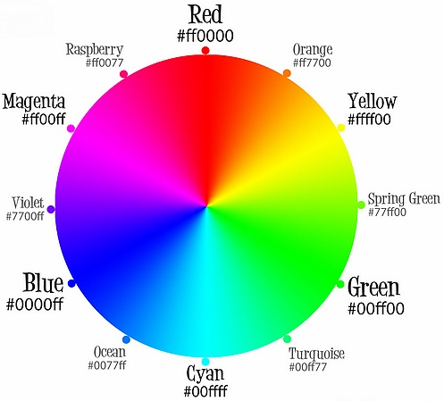

饱和度 设定有多少颜色，灰色的饱和度低，而强烈的色彩饱和度高。亮度 设定颜色的明暗， 0%就是黑色， 100%就是白色。
如果把上面七彩虹的色相值都记住，或者就放在手边，那么你会发现想写出什么颜色都不在话下。 RGB 和十六进制颜色值，都要求你事先在大脑里先混合颜色，而 HSL则只有一个表示颜色的值。把饱和度和亮度都设定为 50%，就可以轻松调制出你想要的任何颜色来。
3.6 Alpha通道
RGB 和 HSL 都支持 Alpha 通道，用于设置颜色的不透明度。相应的格式分别叫 RGBA 和 HSLA。其中，两种格式中的 A（ alpha）值可以是 1（完全不透明）也可以是 0（完全透明），或者介于 1 和 0 之间的小数值。

